ex_04
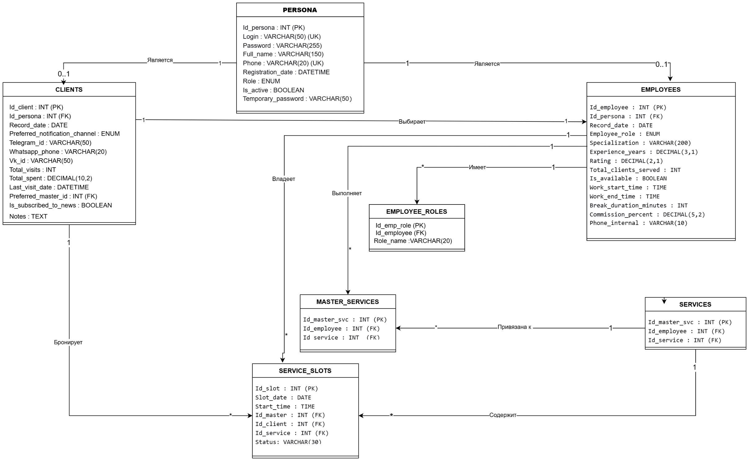
Упражнение 04— Создание диаграммы классов (Create a class diagram)

ex_06
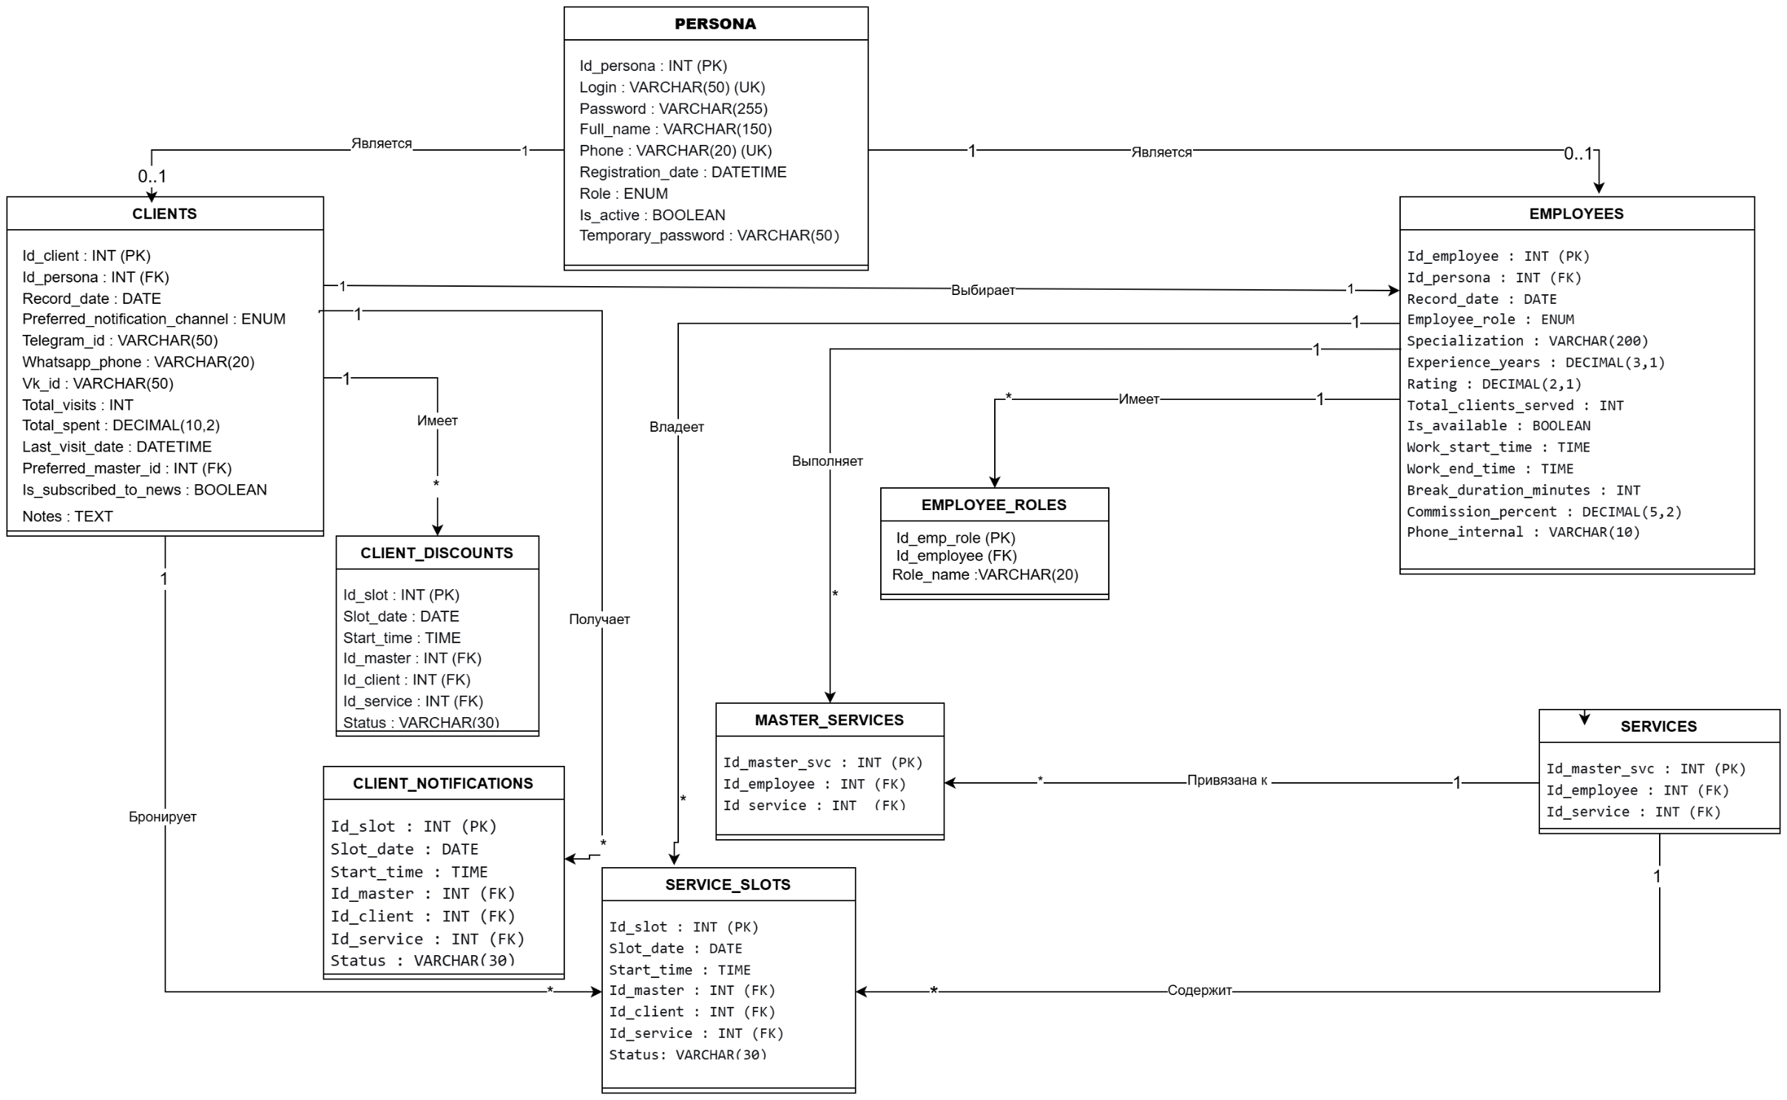
Упражнение 06 — Актуализация диаграммы классов

